상품제안서
일회용 3중 필터형 뽑아쓰는 마스크 (50매) | 상품코드: F16054

 |  |  |  |  |  |  | 02-412-0044 | www.easy1.co.kr
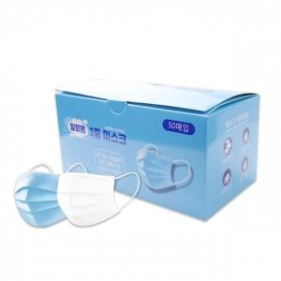 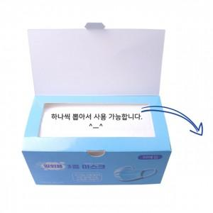

【상세/제작정보】 | 국내 안전검사 완료 3중 필터형 덴탈마스크 50매입 박스형

【인쇄/포장옵션】 | 스티커 / 포장지포장

【공급단가】 | 수량 | 10~ | 30~ | 50~ | 100~ | 500~
*VAT별도 | 50매 박스형 | 9,800원 | 9,450원 | 9,100원 | 8,750원 | 8,400원

【상품 URL】 | https://easy1.co.kr:443/src/goods_detail.php?gdno=16054

